INSP BOTIQUIN
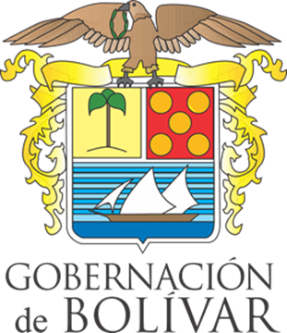 | GOBERNACIÓN DE BOLÍVAR |  | COD: FP-BIS-SST-FO-52

 | SISTEMA DE GESTIÓN DE LA SEGURIDAD Y SALUD EN EL TRABAJO |  | VERSION 01

 | FORMATO DE INSPECCION DE BOTIQUINES |  | FECHA: 04/06/2025

Nombre del que Inspecciona
Cargo
Fecha de Inspección
Ubicación del Botiquín

DESCRIPCIÓN DEL ELEMENTO DEL BOTIQUIN DE PRIMEROS AUXILIOS* |  | ESTADO B: Bien M: Mal | CANTIDAD | FECHA DE VENCIMIENTO (SI APLICA)

Guantes quirúrgicos
Tapabocas
Copitos de algodón
Curitas
Gasas
Vendas 3"
Bajalenguas
Vendas elásticas 5" o 6"
Esparadrapo tipo tela
Agua Solucion Salina (cloruro de sodio)
Inmovilizador cervical
Tijeras corta todo
Termómetro
Algodón
Linterna
Pilas para linterna
Libreta de notas
Lapiz
Inmovilizadores acartonados
Camilla o Ferula

OBSERVACIONES:

* Nota: Solo se deben tener medicamentos en el botiquín si existe personal entrenado para suministrarlo (médico o enfermera)

